Blad1
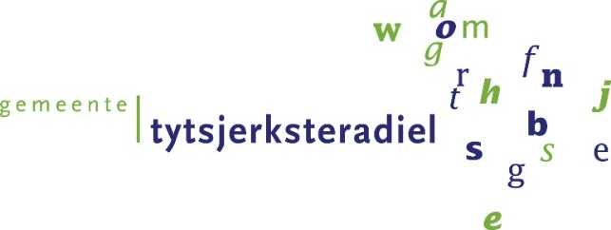
Invulformulier 3b

Inschrijvingsbiljet toeslagen
 |  |  |  | correctief onderhoud

 | Betreft : Europese Openbare aanbesteding
 | Elektrotechnische en Werktuigbouwkundige Installaties gemeente Tytsjerksteradiel

 | Alleen een getal (toeslagfactor) invullen bij de groen gekleurde cellen

 | Omschrijving | Toeslagfactor | maximaal te behalen punten | Aantal punten (in te vullen door opdrachtgever)
 | Toeslagen bruto materiaal klein (kleiner dan €1.000,-) |  | 3
 | Toeslagen bruto materiaal groot (groter dan €1.000,-) |  | 3
 | Montagetijden volgens “Handboek Calculatietijdnormen Klimaat en Sanitair” uitgegeven door Uneto-VNI |  | 2
 | Montagetijden volgens “Handboek Calculatie voor de Elektrotechniek” uitgegeven door Uneto-VNI |  | 2

 | Totale aantal behaalde punten

 | Inschrijver vult dit formulier naar waarheid in. Ondertekening van het formulier vindt plaats door een persoon die volgens het handelsregister, of een volmacht van degene die volgens het handelsregister, bevoegd is om Inschrijver te vertegenwoordigen en om namens Inschrijver dit formulier te ondertekenen.
 | De toeslagfactoren die u opgeeft dient te voldoen aan alle eisen die in het Beschrijvend Document en de Bijlagen zijn opgenomen.
 | U dient het ingevulde Prijzenblad als .xls(x) bestand en als .pdf bestand te uploaden in TenderNed

 | Aldus naar waarheid opgemaakt op ....................... 2023, te ............................................,

 | Bedrijfsnaam:
 | Naam rechtsgeldig vertegenwoordiger:
 | Functie:
 | Datum:
 | Handtekening:

